Estadísticas
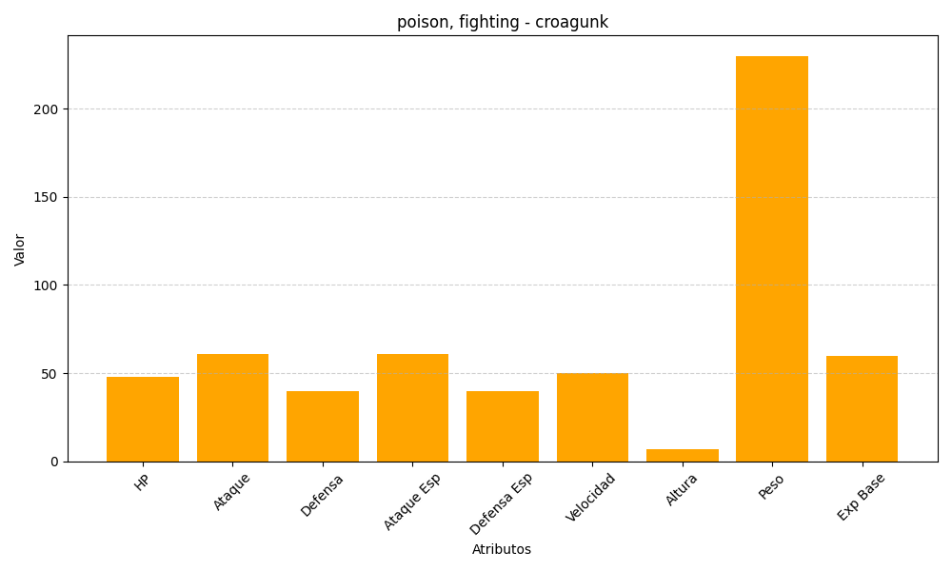
ID | Nombre | Tipo | HP | Ataque | Defensa | Ataque Especial | Defensa Especial | Velocidad | Altura | Peso | Experiencia Base
453 | croagunk | poison, fighting | 48 | 61 | 40 | 61 | 40 | 50 | 7 | 230 | 60

